상품제안서
[칼라인쇄] 클리어화일(장식용) 10P/ 20P | 상품코드: F18215

 |  |  |  |  |  |  | 02-412-0044 | www.easy1.co.kr
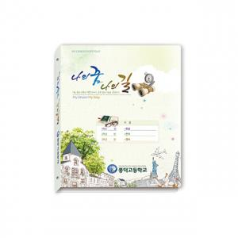

【상세/제작정보】 | * 속지 10P 단위 추가가능 - 별도 문의 * 명함꽂이 1천개 이상 추가가능 + 80원

【인쇄/포장옵션】 | 풀칼라 / 비규격미포장

【공급단가】 | 수량 | 300~ | 500~ | 1,000~ | 3,000~ | 5,000~
*VAT별도 | 10P | 2,240원 | 2,160원 | 2,080원 | 2,000원 | 1,920원
 | 20P | 2,380원 | 2,290원 | 2,210원 | 2,120원 | 2,040원

【상품 URL】 | https://dev.easy1.co.kr:443/src/goods_detail.php?gdno=18215

